ÁRBOL
 | SPAMBASE |  |  |  |  |  | MAGIC
 | CUDA |  | SPARK |  | CUDA a SPARK |  | CUDA |  | SPARK
Profundidad | Tiempo (s) CUDA | Precisión (%) CUDA | Tiempo (s) Spark | Precisión (%) Spark | Ganancia | Profundidad | Tiempo (s) CUDA | Precisión (%) CUDA | Tiempo (s) Spark | Precisión (%) Spark | Ganancia
4 | 2.58 | 88.13 | 6.47 | 88.64 | 2.51 | 4 | 0.36 | 79.37 | 6.42 | 81.41 | 17.83
5 | 2.92 | 85.7 | 6.48 | 90.77 | 2.22 | 5 | 0.65 | 80.99 | 6.48 | 81.71 | 9.97
6 | 4.44 | 86.2 | 6.6 | 91.14 | 1.49 | 6 | 1.17 | 81.77 | 6.58 | 83.59 | 5.62
7 | 7.32 | 89.72 | 6.75 | 91.9 | 0.92 | 7 | 2.09 | 83.87 | 6.71 | 84.23 | 3.21
8 | 10.81 | 90.15 | 6.84 | 91.95 | 0.63 | 8 | 3.52 | 84.1 | 6.81 | 84.55 | 1.93
9 | 12.15 | 85.8 | 6.9 | 92.29 | 0.57 | 9 | 5.77 | 84.2 | 7.05 | 84.73 | 1.22

 |  |  |  | 6.49 |  |  |  |  | 0.36 | 2.04
Tiempo de entrenamiento SPAMBASE
Tiempo de entrenamiento MAGIC

Precisión SPAMBASE
Precisión MAGIC

SUSY-SOM
MUESTRAS | 500000 | 1000000 | 1500000 | 2000000 | 2500000 | 3000000 | 3500000 | 4000000 | 4500000 | 5000000
CPU 1
CPU 2 | 230.31 | 428.47 | 611.04 | 822 | 1001.56 | 1192.5 | 1396.48 | 1636.69 | 1782.32 | 1990.52
CPU 3 | 230.93 | 424.01 | 629.54 | 825.71 | 1012.31 | 1215.03 | 1391.76 | 1606.99 | 1783 | 1986.35
CPU 4 | 230.84 | 425.76 | 610.73 | 819.25 | 1029.75 | 1237.9 | 1410.11 | 1609.66 | 1800.9 | 1988.15
CPU 5 | 232.28 | 426.51 | 621.86 | 823.22 | 1026.18 | 1203.04 | 1394.02 | 1613.38 | 1787.79 | 2005.42
MEDIA CPU | 231.09 | 426.19 | 618.29 | 822.55 | 1017.45 | 1212.12 | 1398.09 | 1616.68 | 1788.50 | 1992.61
GPU 1
GPU 2 | 56.82 | 58.25 | 59.23 | 67.32 | 68.71 | 63.13 | 64.89 | 72.31 | 73.08 | 68.2
GPU 3 | 56.65 | 59.24 | 59.44 | 60.96 | 62.22 | 71 | 67.31 | 65.94 | 67.21 | 73.56
GPU 4 | 57.7 | 58.77 | 59.67 | 61.24 | 62.14 | 71.56 | 71.77 | 66.18 | 66.79 | 73.6
GPU 5 | 56.78 | 58.68 | 67.28 | 61.4 | 71.81 | 65.29 | 64.57 | 66.1 | 66.73 | 73.82
MEDIA GPU | 56.99 | 58.74 | 61.40 | 62.73 | 66.22 | 67.75 | 67.13 | 67.63 | 68.45 | 72.29

GANANCIA | 4.06 | 7.26 | 10.07 | 13.11 | 15.36 | 17.89 | 20.83 | 23.90 | 26.13 | 26.99

 | CPU 500000 Muestras | GPU 500000 Muestras | CPU 1000000 Muestras | GPU 1000000 Muestras | CPU 1500000 Muestras | GPU 1500000 Muestras | CPU 2000000 Muestras | GPU 2000000 Muestras | CPU 2500000 Muestras | GPU 2500000 Muestras | CPU 3000000 Muestras | GPU 3000000 Muestras | CPU 3500000 Muestras | GPU 3500000 Muestras | CPU 4000000 Muestras | GPU 4000000 Muestras | CPU 4500000 Muestras | GPU 4500000 Muestras | CPU 5000000 Muestras | GPU 5000000 Muestras
 | 1626.72 | 1040.3 | 2479.12 | 1038.19 | 3329.27 | 1069.36 | 4196.71 | 1096.42 | 5061.94 | 1114.92 | 5952.79 | 1142.01 | 6787.29 | 1156.56 | 7692.16 | 1170.16 | 8527.35 | 1174.65 | 9413.42 | 1195.82
 | 1604.72 | 1014.21 | 2470.77 | 1039.67 | 3335.34 | 1067.64 | 4194.31 | 1083.48 | 5089.23 | 1124.86 | 5943.89 | 1142.41 | 6789.89 | 1157.97 | 7693.64 | 1177.87 | 8515.62 | 1182.84 | 9413.25 | 1191.4
 | 1604.08 | 1017.07 | 2472.04 | 1036.08 | 3333.09 | 1065.15 | 4189.9 | 1093.49 | 5080.27 | 1119.49 | 5932.37 | 1132.17 | 6800.49 | 1151.24 | 7677.75 | 1173.32 | 8520.68 | 1179.25 | 9402.94 | 1191.75
 | 1600.76 | 1025.28 | 2472.91 | 1037.67 | 3326.2 | 1065.6 | 4184.97 | 1095.91 | 5080.31 | 1118.79 | 5536.83 | 1137.17 | 6824.09 | 1158.17 | 7683.1 | 1162.43 | 8542.12 | 1198.45 | 1986.35 | 73.6
 | 1600.32 | 1026.55 | 2473.78 | 1042.24 | 3328.62 | 1072.69 | 4189.03 | 1094.21 | 5071.04 | 1120.65 | 5934.39 | 1134.62 | 6832.6 | 1168.98 | 7674.61 | 1175.56 | 8528.23 | 1172.12 | 1988.15 | #REF!

Tiempo de ejecución según número de muestras
 | CPU 1 | CPU 2 | CPU 3 | CPU 4 | CPU 5 | MEDIA CPU | GPU 1 | GPU 2 | GPU 3 | GPU 4 | GPU 5 | MEDIA GPU
500000 |  | 230.31 | 230.93 | 230.84 | 232.28 | 231.09 |  | 56.82 | 56.65 | 57.7 | 56.78 | 56.99
1000000 |  | 428.47 | 424.01 | 425.76 | 426.51 | 426.19 |  | 58.25 | 59.24 | 58.77 | 58.68 | 58.74
1500000 |  | 611.04 | 629.54 | 610.73 | 621.86 | 618.29 |  | 59.23 | 59.44 | 59.67 | 67.28 | 61.40
2000000 |  | 822 | 825.71 | 819.25 | 823.22 | 822.55 |  | 67.32 | 60.96 | 61.24 | 61.4 | 62.73
2500000 |  | 1001.56 | 1012.31 | 1029.75 | 1026.18 | 1017.45 |  | 68.71 | 62.22 | 62.14 | 71.81 | 66.22
3000000 |  | 1192.5 | 1215.03 | 1237.9 | 1203.04 | 1212.12 |  | 63.13 | 71 | 71.56 | 65.29 | 67.75
3500000 |  | 1396.48 | 1391.76 | 1410.11 | 1394.02 | 1398.09 |  | 64.89 | 67.31 | 71.77 | 64.57 | 67.13
4000000 |  | 1636.69 | 1606.99 | 1609.66 | 1613.38 | 1616.68 |  | 72.31 | 65.94 | 66.18 | 66.1 | 67.63
4500000 |  | 1782.32 | 1783 | 1800.9 | 1787.79 | 1788.50 |  | 73.08 | 67.21 | 66.79 | 66.73 | 68.45
5000000 |  | 1990.52 | 1986.35 | 1988.15 | 2005.42 | 1992.61 |  | 68.2 | 73.56 | 73.6 | 73.82 | 72.29
Tiempos promedios y ganancias según número de muestras

Profiler SOM
Actividad GPU | Porcentaje de tiempo (%)
Cálculo pesos parciales | 58.63%
Cálculo de distancia euclídea | 32.10%
Datos [Host -> Dispositivo] | 6.56%
Encontrar mejor BMU (Reducción) | 2.71%
Datos [Dispositivo -> Host] | 0%

Tiempo de ejecución de las actividades de la GPU en el mapa autoorganizado

Profiler Árbol
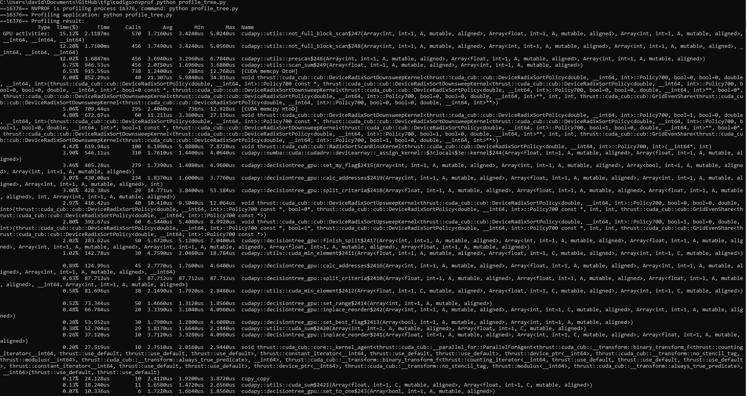
Scan | 46.27 | 15.17 | 12.25 | 12.07 | 6.78
Ordenar listas de atributos [Inicio] | 22.27 | 5.81 | 4.8 | 4.42 | 2.95 | 2.8 | 0.47 | 0.38 | 0.2 | 0.17 | 0.27
Datos [Dispositivo -> Host] | 6.5
Datos [Host -> Dispositivo] | 5.08
Reorganizar listas de atributos | 14.07 | 3.46 | 3.12 | 3.9 | 2.06 | 0.91 | 0.54 | 0.08
Encontrar mejor punto de corte [Cálculo del criterio y reducción] | 5.32 | 0.62 | 3.07 | 0.59 | 1.04
Podar nodo [Reducción suma] | 0.51 | 0.38 | 0.13

Tiempo de ejecución de las actividades de la GPU en el árbol de decisión

TOTAL | 100.02

